Работни дни почасово потр.
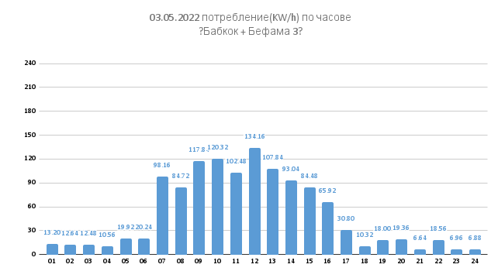
05.05.2022 потребление(KW/h) по часове
10.05.2022 потребление(KW/h) по часове
12.05.2022 потребление(KW/h) по часове
16.05.2022 потребление(KW/h) по часове
18.05.2022 потребление(KW/h) по часове
20.05.2022 потребление(KW/h) по часове
25.05.2022 потребление(KW/h) по часове
27.05.2022 потребление(KW/h) по часове
31.05.2022 потребление(KW/h) по часове

04.05.2022 потребление(KW/h) по часове
09.05.2022 потребление(KW/h) по часове
11.05.2022 потребление(KW/h) по часове
13.05.2022 потребление(KW/h) по часове
30.05.2022 потребление(KW/h) по часове
17.05.2022 потребление(KW/h) по часове
19.05.2022 потребление(KW/h) по часове
23.05.2022 потребление(KW/h) по часове
26.05.2022 потребление(KW/h) по часове

Почивни дни почасово потр.
01.05.2022 потребление(KW/h) по часове
06.05.2022 потребление(KW/h) по часове
08.05.2022 потребление(KW/h) по часове
15.05.2022 потребление(KW/h) по часове
22.05.2022 потребление(KW/h) по часове
28.05.2022 потребление(KW/h) по часове

02.05.2022 потребление(KW/h) по часове
07.05.2022 потребление(KW/h) по часове
14.05.2022 потребление(KW/h) по часове
21.05.2022 потребление(KW/h) по часове
24.05.2022 потребление(KW/h) по часове
29.05.2022 потребление(KW/h) по часове

